RootForm設定
RootFormの最初のインストール
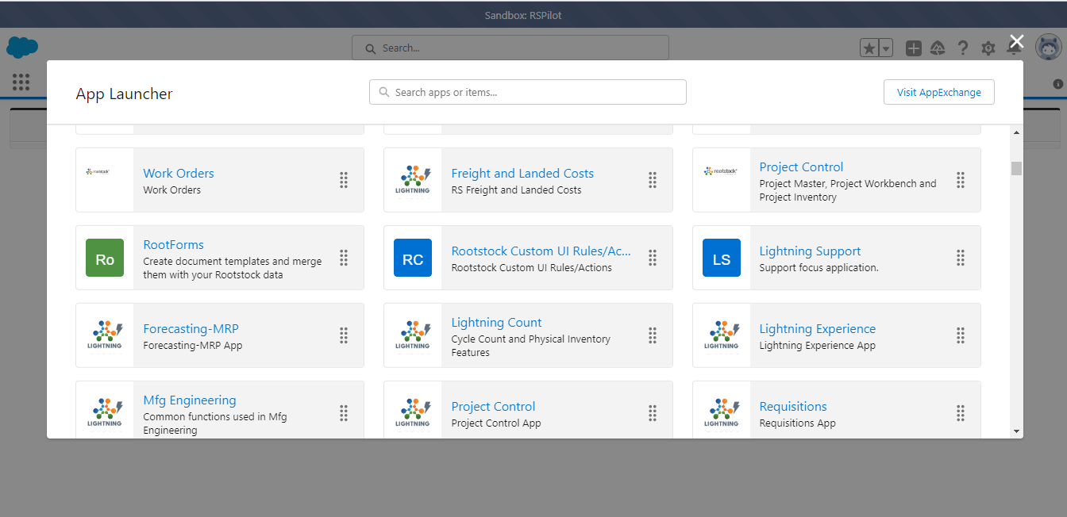

AppLauncherにRootFormをクリックする。

Generate RootForms TemplateタブにGenerate Rootforms Templates ボタンをクリックして、Roostockの標準テンプレートを作成します
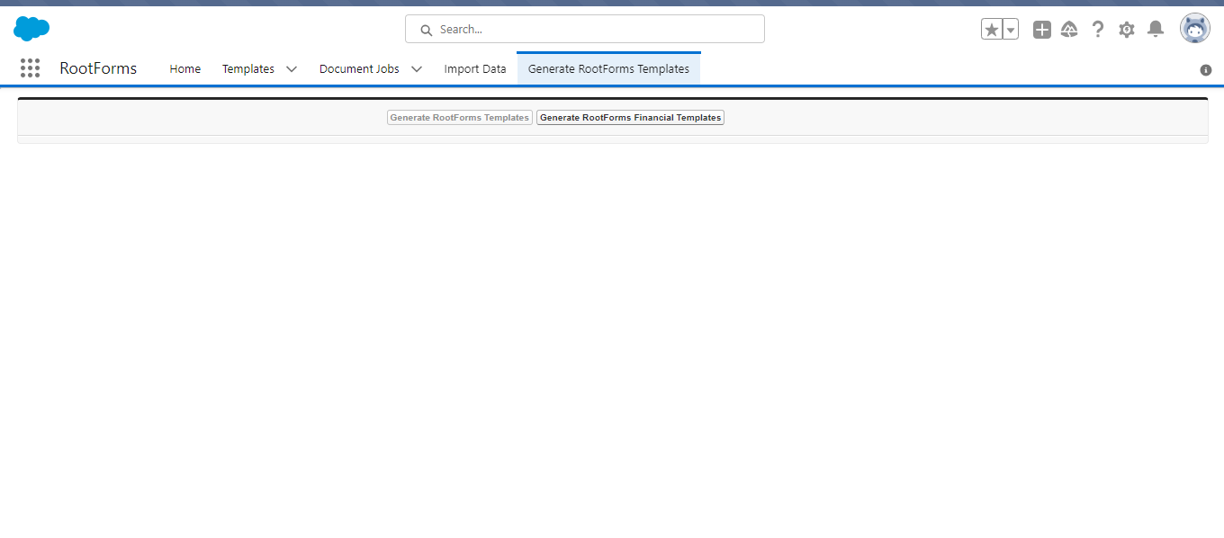

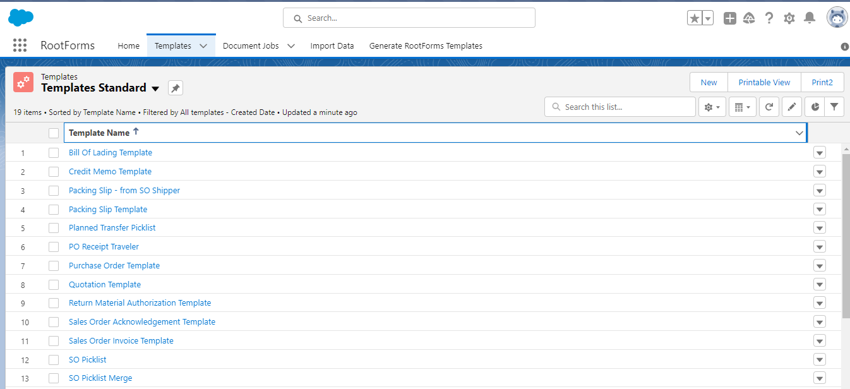

TemplateタブにRoostockの標準テンプレートが作成視されました

帳票をインポート/エクスポートを続行する前にアプリケーションを承認します。
Import DataタブにAuthorizeボタンをクリックして、Roostockの標準テンプレートを作成します

帳票作成
 | SO注文書を作成する順番

1. RootFormに帳票を登録します |  | 以下のテンプレートを作成します。
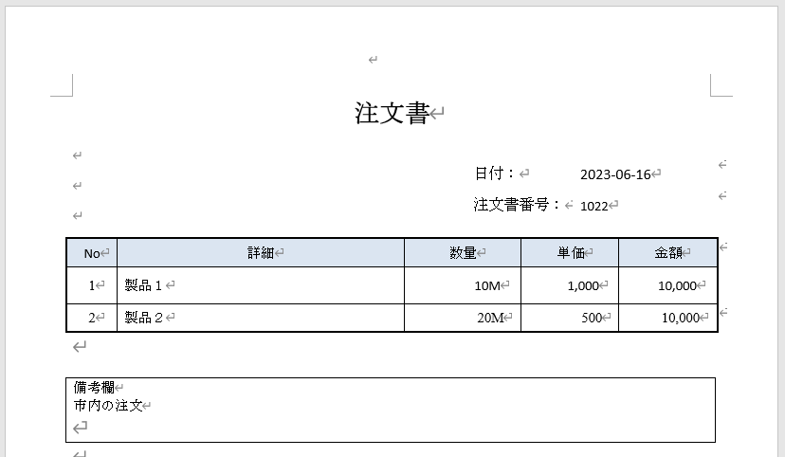

TemplatesタブにSale Order Acknowlaegement Template を開きます。

Cloneボタンをクリックします
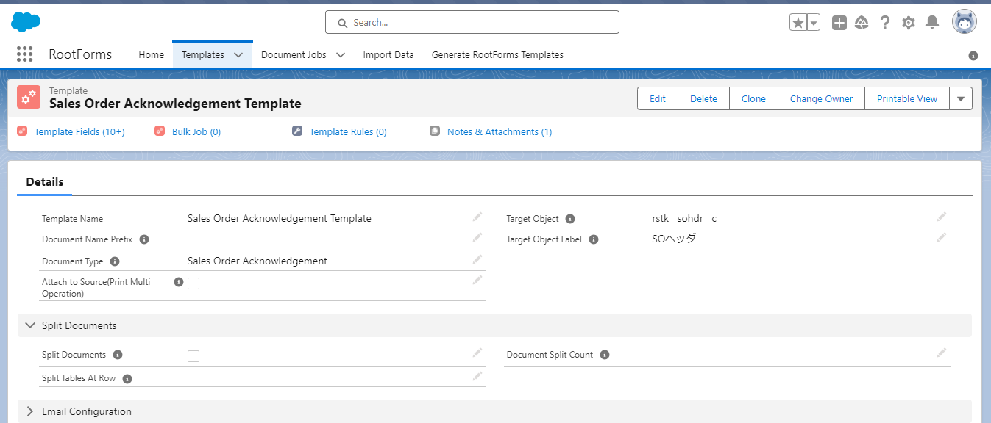

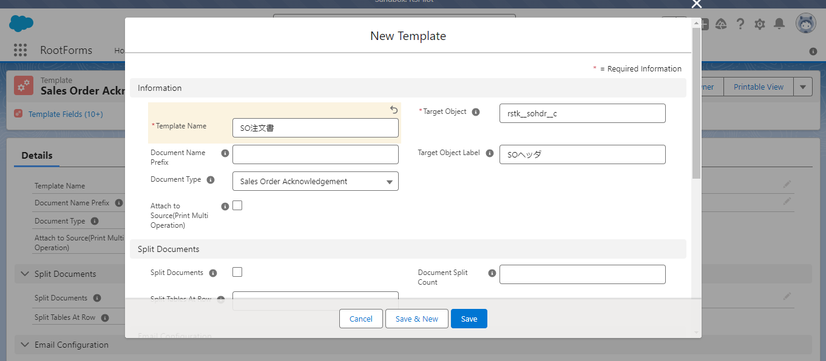
帳票の名を入力して保存ボタンをクリックします。

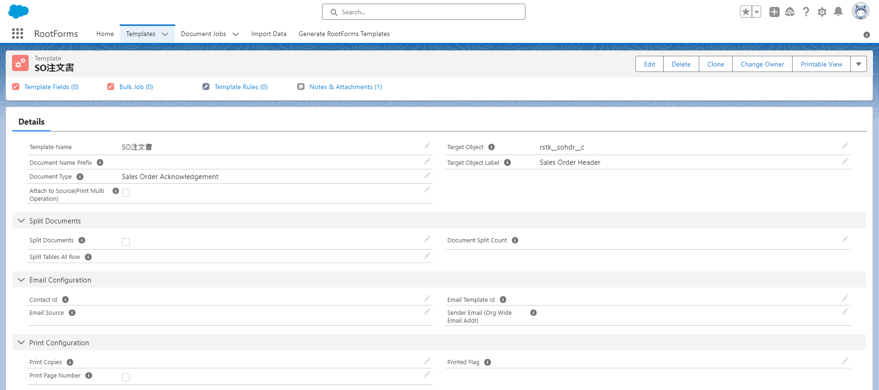

２. 帳票のフォーマットを作成します

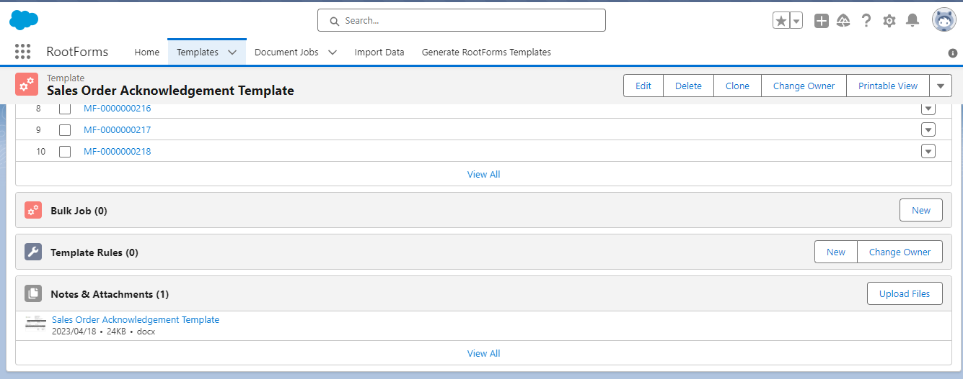

Sales Order Acknowlegement Template の一番下に「View All」をクリックします。

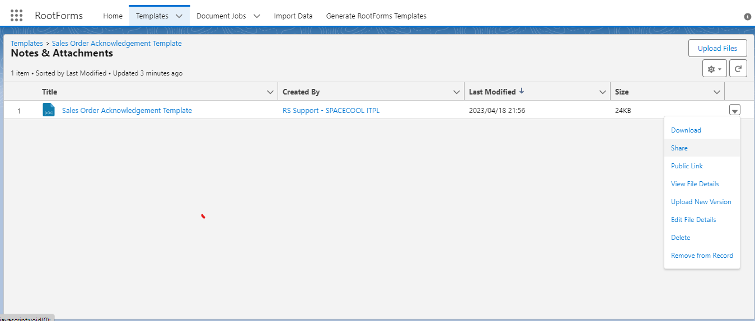

Sales Order Acknowlegement Template をダウンロードします。

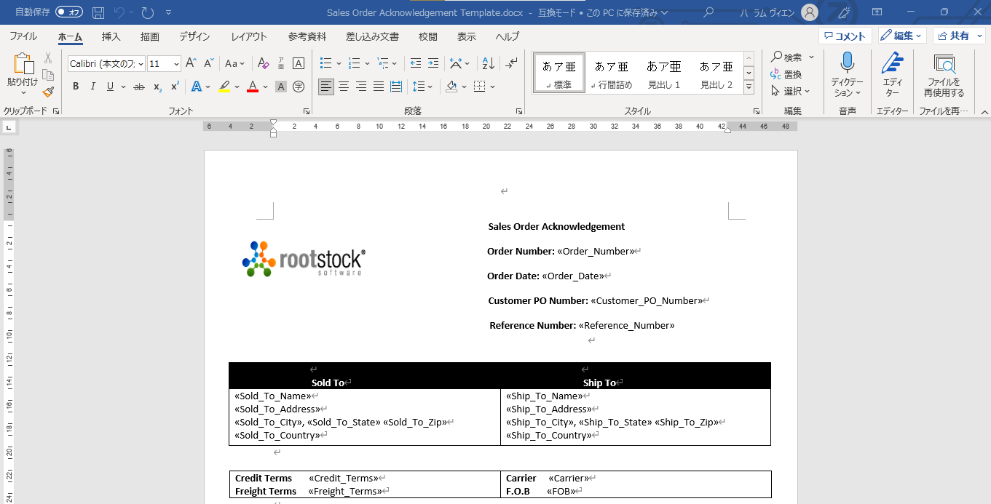

ダウンロードしたファイルを開いてフォーマットを編集します。

フォーマットを編集しました。

変数を追加します。変数の表示名（Order_Number）を定義します

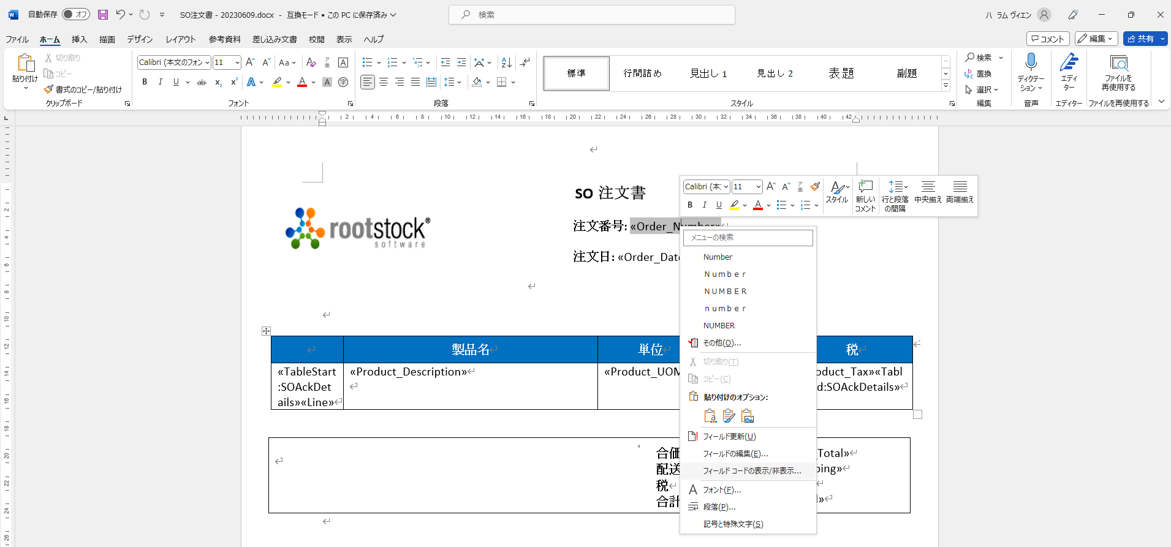

注文日のフォマットを編集するために
Order＿Date変数を右クリックして,フィールドコード表示/非表示...をクリックします

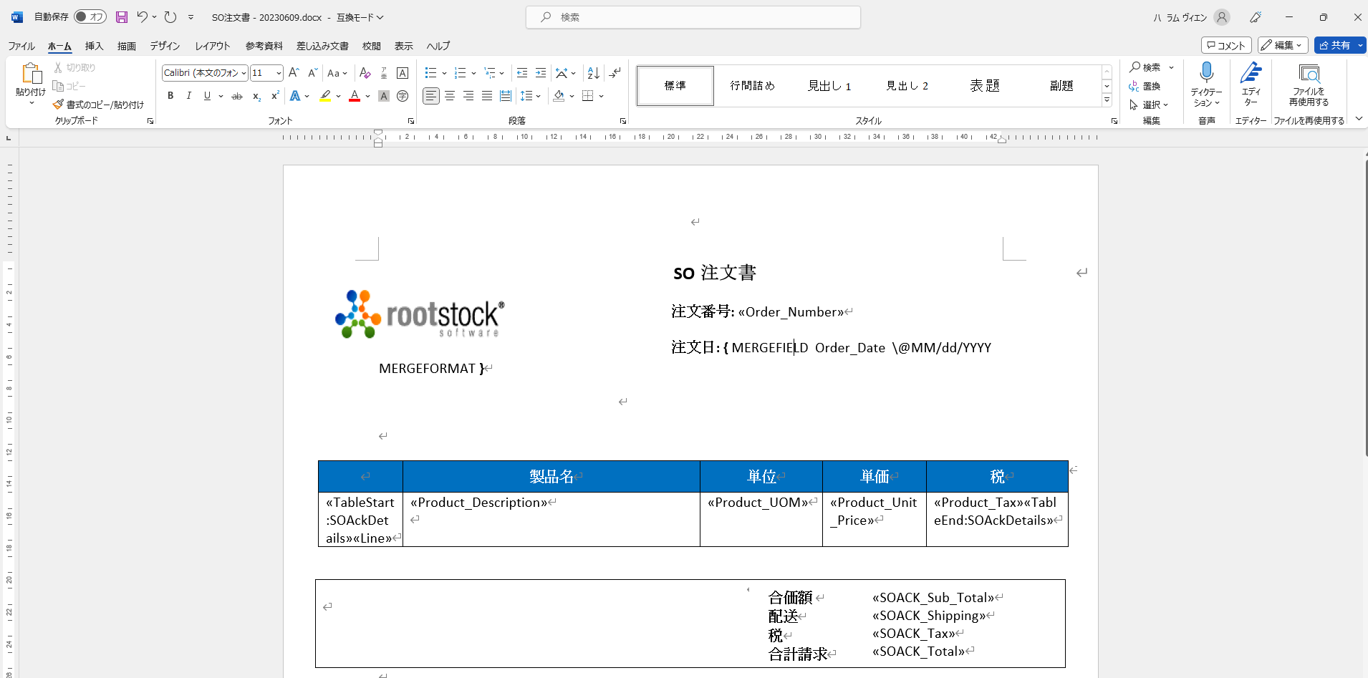

変数のフォーマットを編集します

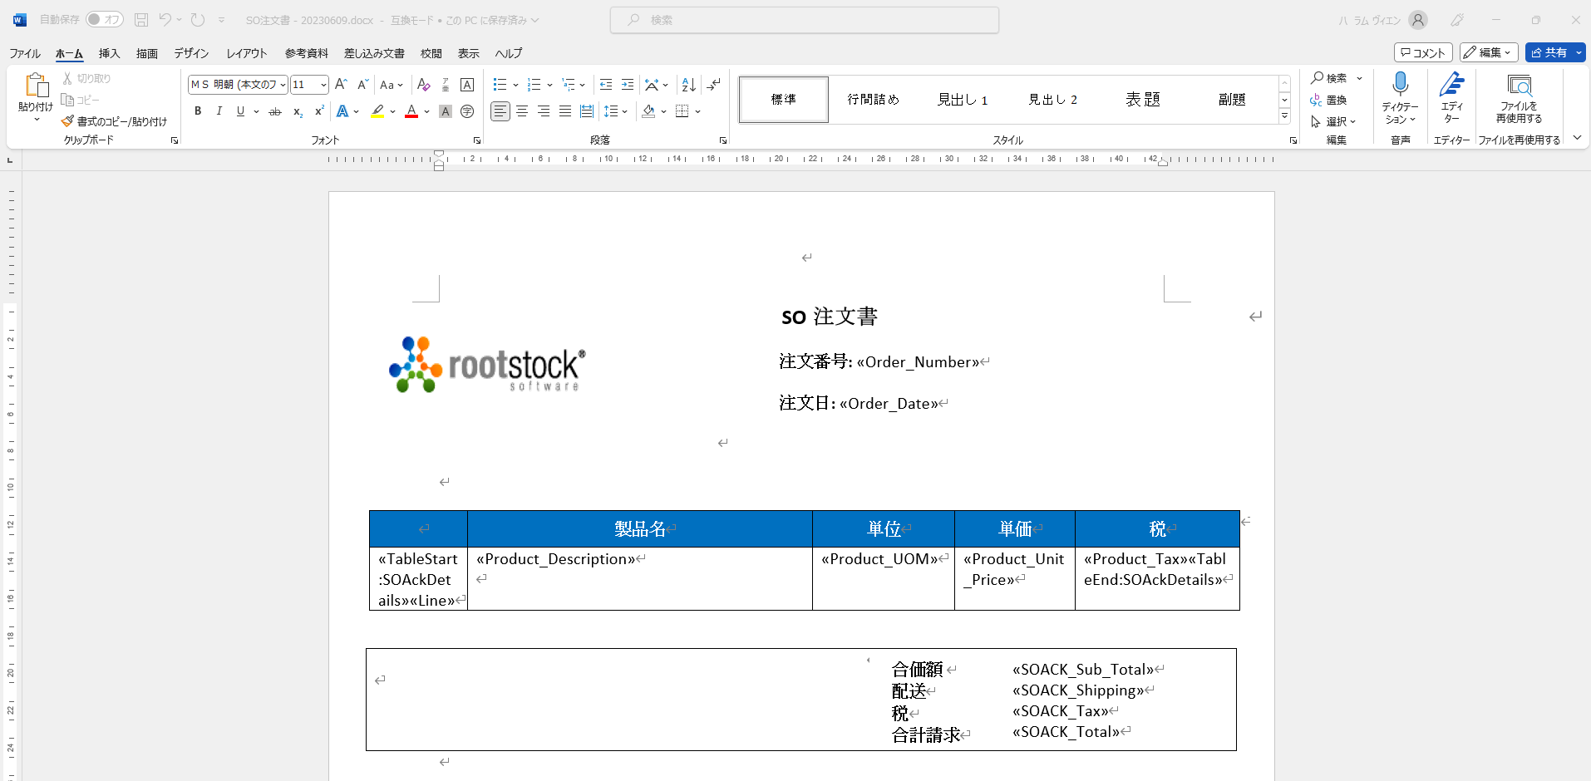

データ型がテーブルの場合、以下の2つのタグで宣言する必要があります。「SOAckDetails」はテーブルの名です。
«TableStart:SOAckDetails»
«TableEnd:SOAckDetails»

３．帳票をアップロードしてデータをマッチングする

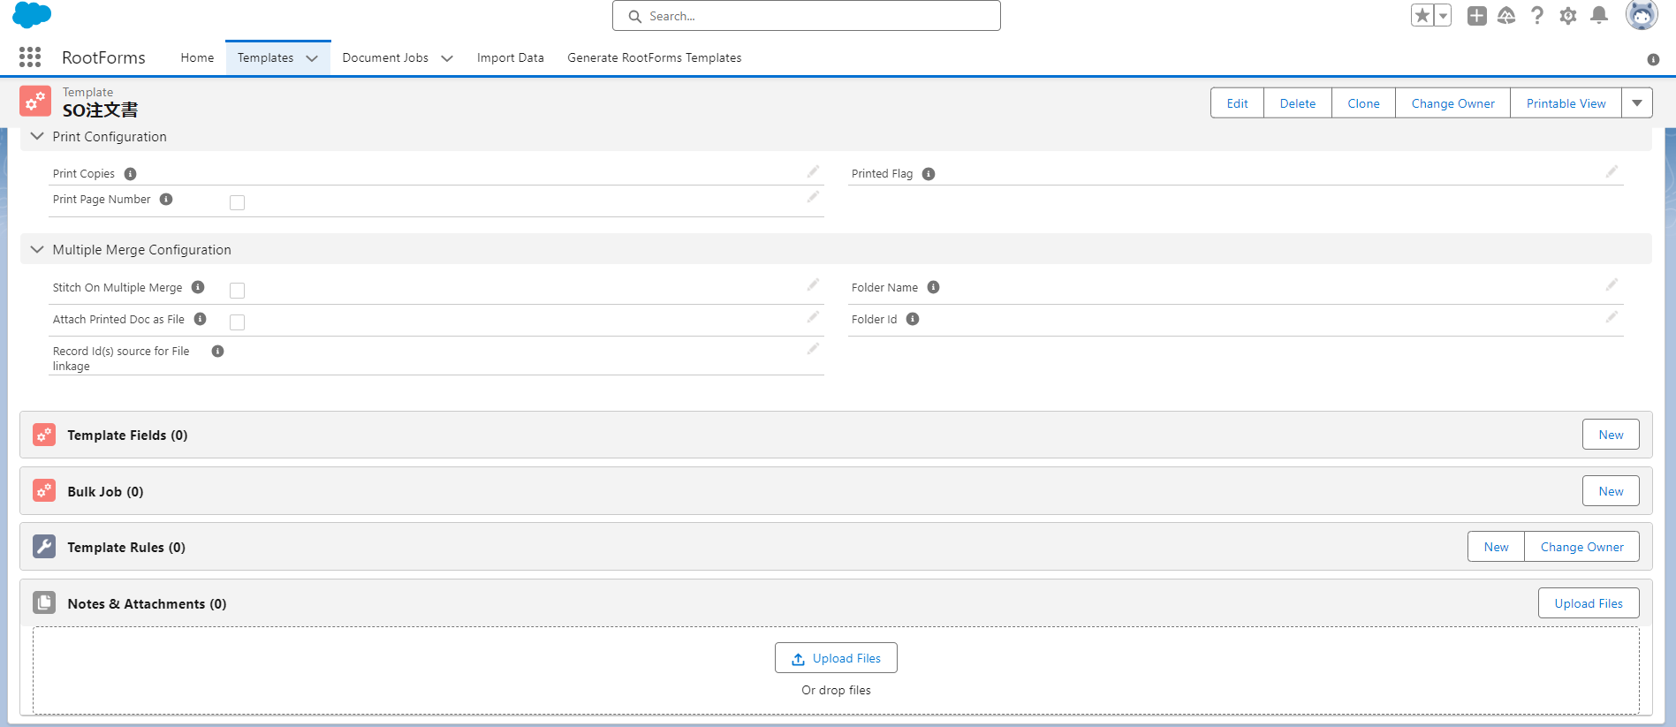

作成したファイルをアップします

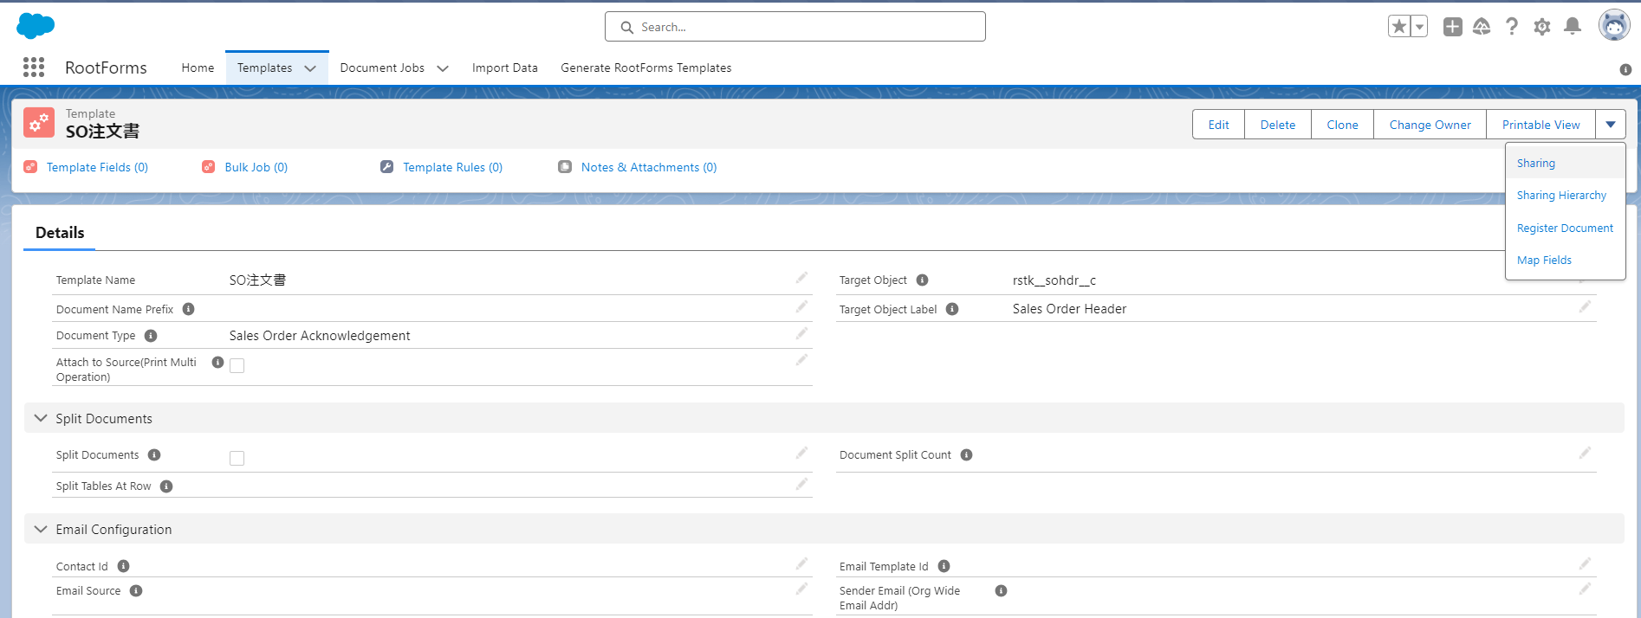

アップしたファイルをRootFormに登録します

登録ボタンをクリックする

登録が完成すれば戻るボタンをクリックする

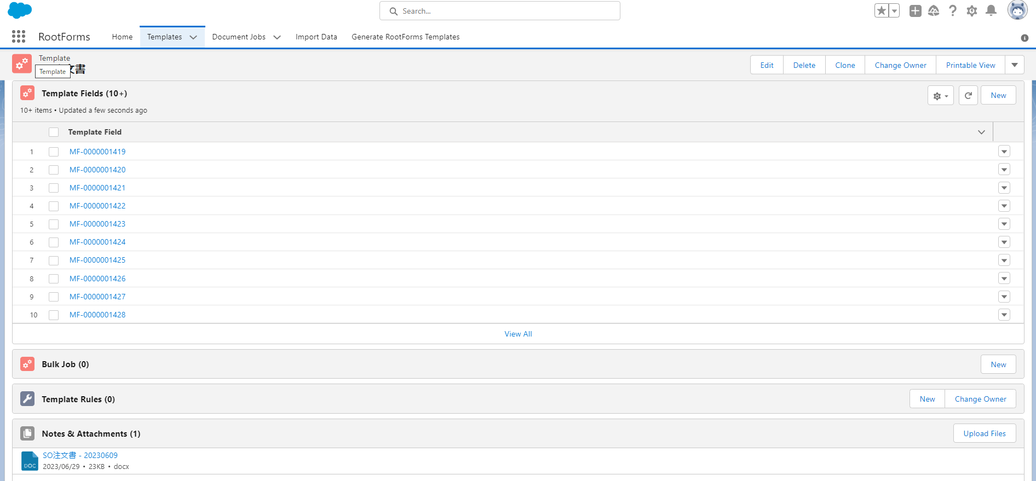

定義した変数をTemplate Fieldに全て登録しました。

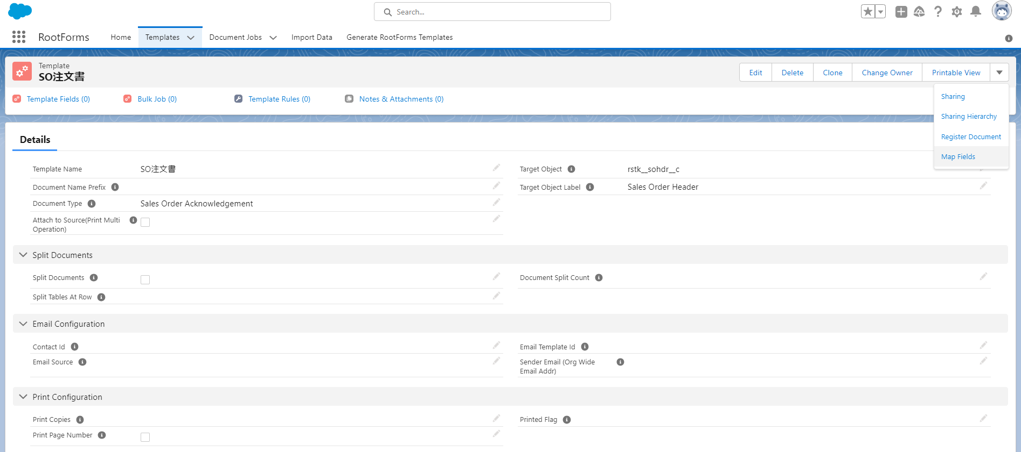

データをマッチングするため、MapFieldsをクリックする

21

1
1から2へドラッグ＆ドロップします

テーブルに関連付けられたデータをマッピングする場合、ドキュメントセクションを選択する

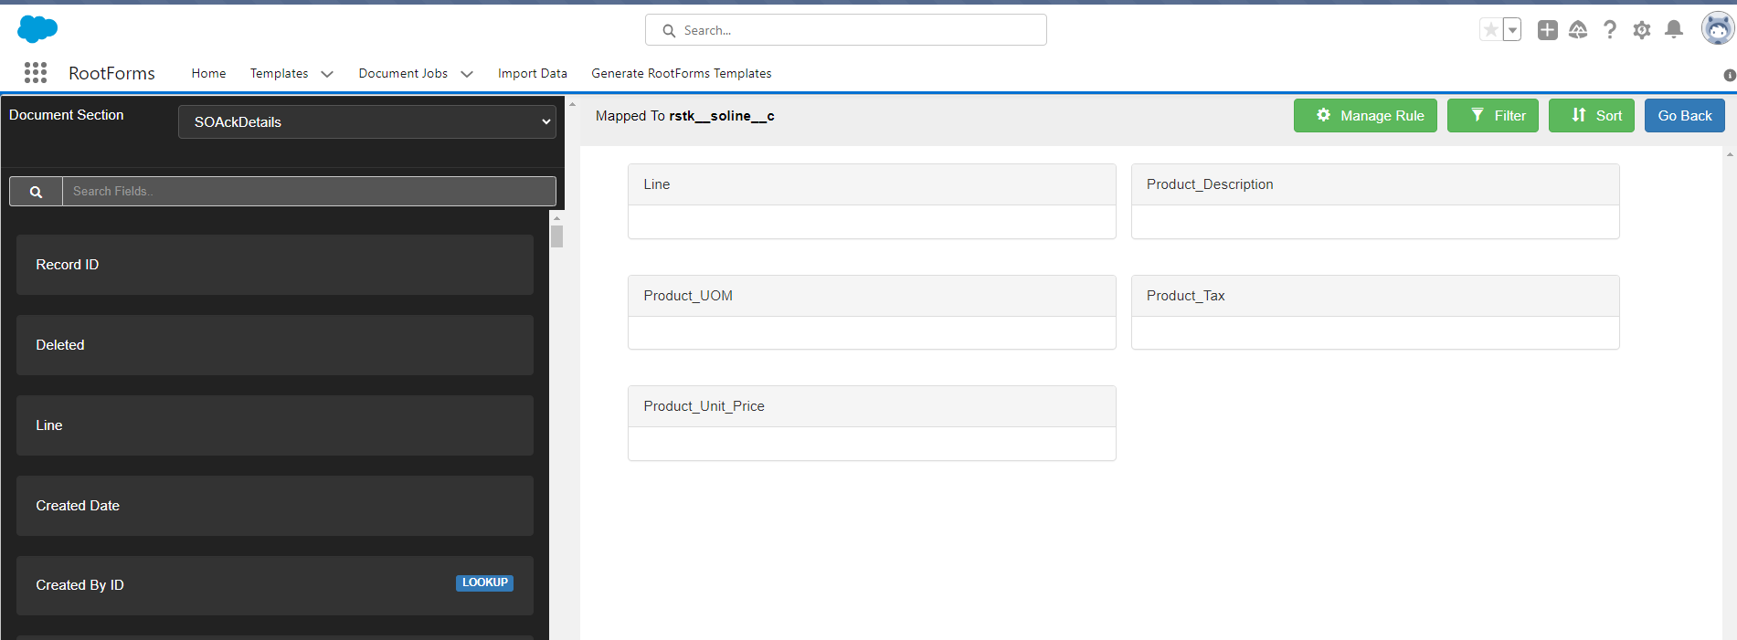

Applyした結果です

21

1から2へドラッグ＆ドロップします

1

Lineの昇順でテーブル内のデータを表示したい場合は、Sortをクリックすして昇順を設定して保存します。

４．データをマッピングしたあとでSO処理に作成した帳票を設定します

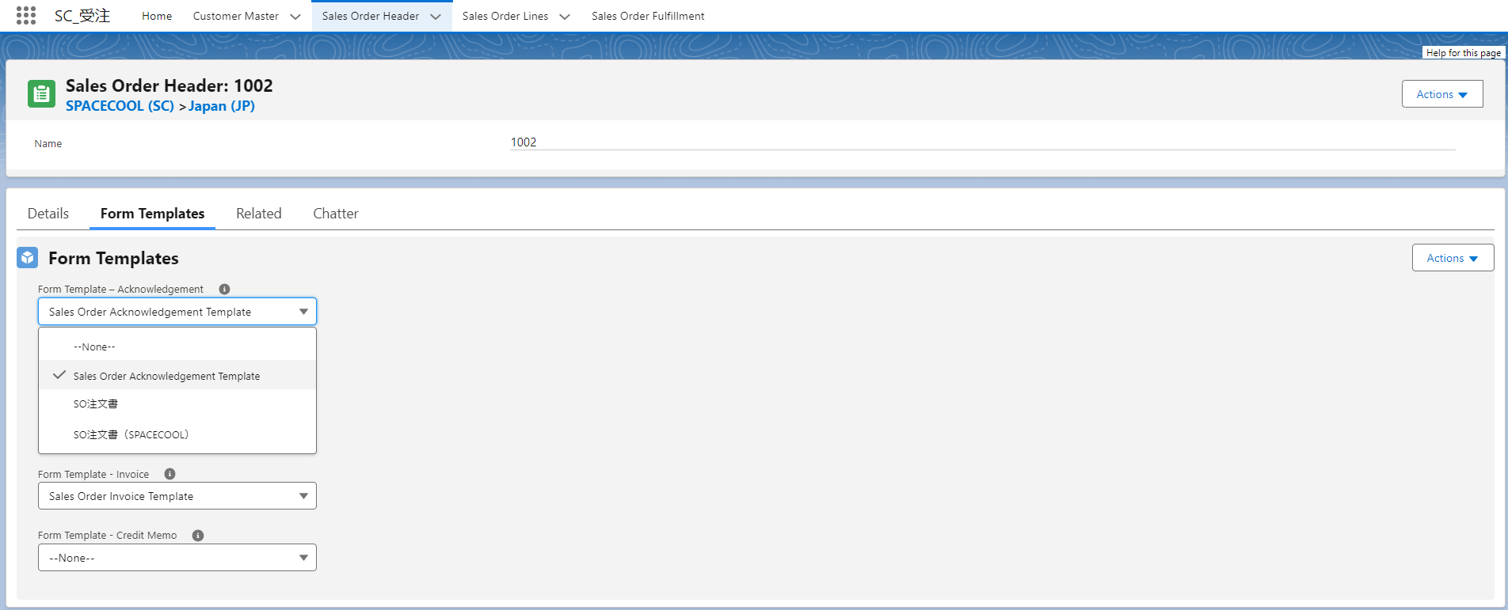

作成した帳票を設定します

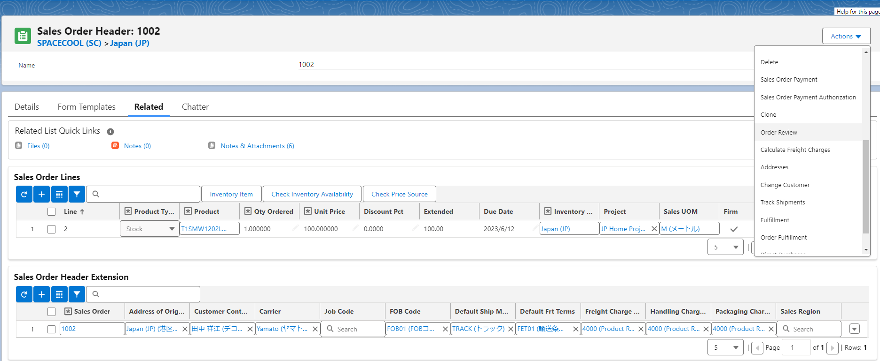

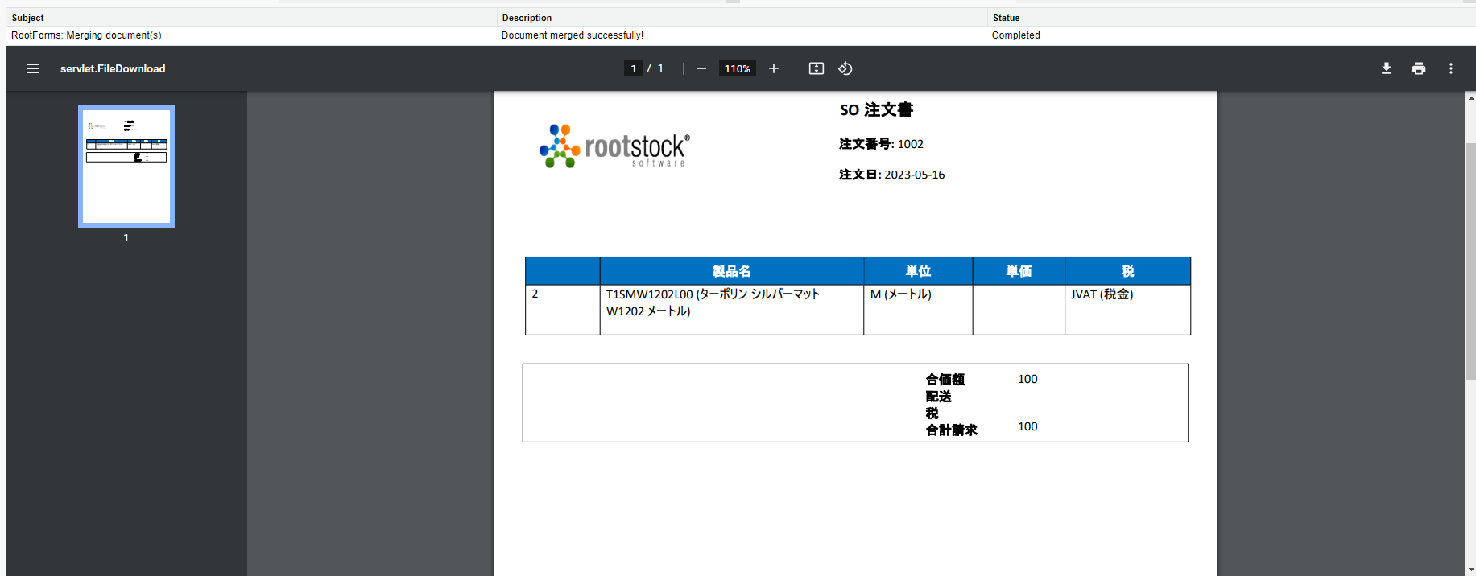

結果です

